Анкета_Торг
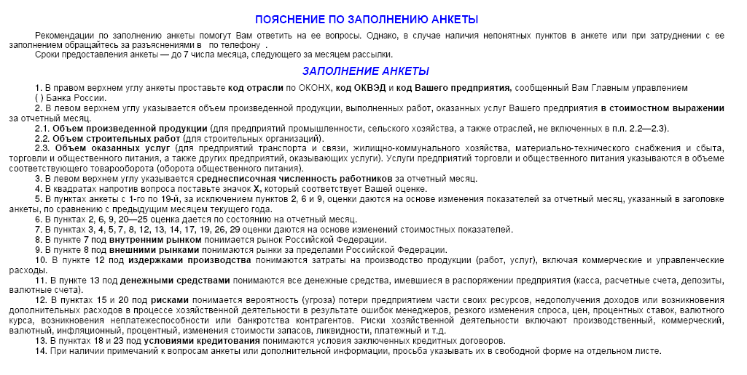
ЦЕНТРАЛЬНЫЙ БАНК РОССИЙСКОЙ ФЕДЕРАЦИИ (БАНК РОССИИ)
Отделение Республика Крым
 |  |  |  | МОНИТОРИНГ ПРЕДПРИЯТИЙ |  |  |  |  | Просьба вернуть анкету до 05 июля 2019
 |  |  |  |  | Июнь 2019

Объем произведенной продукции, работ, услуг тыс.руб. |  |  |  |  |  |  |  | Код ОКВЭД
Среднесписочная численность работников, человек |  |  |  |  |  |  |  | Код предприятия

1.Как по Вашему мнению изменилась экономическая конъюнктура |  | 12.Как изменились издержки обращения |  |  |  | 22.Как Вы оцениваете влияние обеспеченности оборотными средствами
в отрасли |  |  | увеличились |  |  |  | значительное
 | улучшилась |  | не изменились |  |  |  | умеренное
 | не изменилась |  | уменьшились |  |  |  | слабое
 | ухудшилась | 13.Как изменился объем денежных средств, которыми Вы располагали |  |  |  |  | отсутствует
 | не знаю |  | увеличился |  |  | 23.Как Вы оцениваете влияние условий кредитования
2.Как Вы оцениваете экономическое положение Вашего предприятия |  |  | не изменился |  |  |  | значительное
 | хорошее |  | уменьшился |  |  |  | умеренное
 | удовлетворительное | 14.Как изменилась величина просроченной кредиторской |  |  |  |  | слабое
 | плохое | задолженности |  |  |  |  | отсутствует
3.Как Вы оцениваете изменение объема товарооборота |  |  | увеличилась |  |  | 24.Как Вы оцениваете влияние просроченной дебиторской задолженности
 | увеличился |  | не изменилась |  |  |  | значительное
 | не изменился |  | уменьшилась |  |  |  | умеренное
 | уменьшился |  | отсутствует |  |  |  | слабое
 | отсутствовал |  |  |  |  |  | отсутствует
4.Как Вы оцениваете изменение объема продаж |  | Факторы, воздействующие на производство услуг |  |  |  | 25.Как повлияло изменение валютного курса рубля на хозяйственную
 | увеличился |  |  |  |  | деятельность Вашего предприятия
 | не изменился | 15.Как по Вашему мнению изменились риски хозяйственной |  |  |  |  | позитивно
 | уменьшился | деятельности |  |  |  |  | не повлияло
 | отсутствовал |  | увеличились |  |  |  | негативно
5.Как Вы оцениваете изменение товарных ресурсов |  |  | не изменились
 | увеличились |  | уменьшились |  |  | Ваши ожидания на ближайшую перспективу
 | не изменились |  | не знаю
 | уменьшились | 16.Как изменился спрос на услуги отрасли |  |  |  | 26.Как изменится в следующие 3 месяца объем продаж
 | отсутствуют |  | увеличился |  |  |  | увеличится
6.Как Вы оцениваете уровень товарных ресурсов |  |  | не изменился |  |  |  | не изменится
 | избыточные |  | уменьшился |  |  |  | уменьшится
 | достаточные | 17.Как изменилась обеспеченность оборотными средствами |  |  |  | 27.Как изменится в следующие 3 месяца спрос на услуги предприятия
 | недостаточные |  | улучшилась |  |  |  | увеличится
 | отсутствуют |  | не изменилась |  |  |  | не изменится
7.Как изменилась сумма контрактов на внутреннем рынке |  |  | ухудшилась |  |  |  | уменьшится
 | увеличилась | 18.Как по Вашему мнению изменились условия кредитования |  |  |  | 28.Как изменится в следующие 3 месяца уровень отпускных цен
 | не изменилась |  | улучшились |  |  |  | увеличится
 | уменьшилась |  | не изменились |  |  |  | не изменится
 | отсутствуют |  | ухудшились |  |  |  | уменьшится
8.Как изменилась сумма контрактов на внешнем рынке |  | 19.Как изменилась величина просроченной дебиторской задолженности |  |  |  | 29.Как изменится в следующие 3 месяца потребность в заемных ресурсах
 | увеличилась |  | увеличилась |  |  |  | увеличится
 | не изменилась |  | не изменилась |  |  |  | не изменится
 | уменьшилась |  | уменьшилась |  |  |  | уменьшится
 | отсутствуют |  | отсутствует |  |  |  | отсутствует
9.Как Вы оцениваете обеспеченность Вашего предприятия контрактами |  | 20.Как Вы оцениваете влияние рисков хозяйственной деятельности |  |  |  | 30.Как изменится в следующие 3 месяца численность занятых
 | высокая |  | значительное |  |  | на предприятии
 | удовлетворительная |  | умеренное |  |  |  | увеличится
 | низкая |  | слабое |  |  |  | не изменится
 | отсутствуют |  | отсутствует |  |  |  | уменьшится
10.Удельный вес импорта в товарообороте, % |  | 21.Как Вы оцениваете влияние спроса
11.Как изменился уровень, устанавливаемых Вами отпускных цен |  |  | значительное |  |  | 31. Какая для Вас максимально допустимая ставка по кредиту
 | увеличился |  | умеренное |  |  | сроком до года? |  |  |  | %
 | не изменился |  | слабое
 | уменьшился |  | отсутствует |  |  | 32. Какая для Вас минимально допустимая ставка по депозиту
 |  |  |  |  |  | сроком до года? |  |  |  | %

